Photos
Avant travaux |  | Après travaux
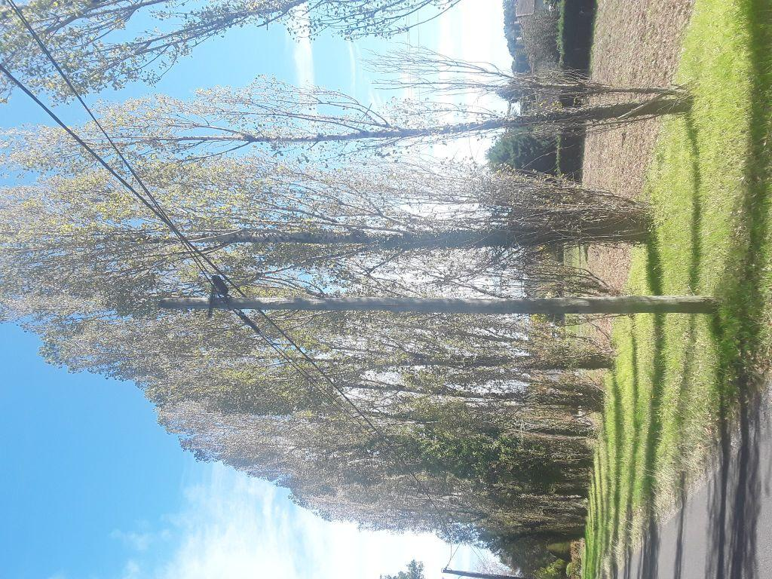 | 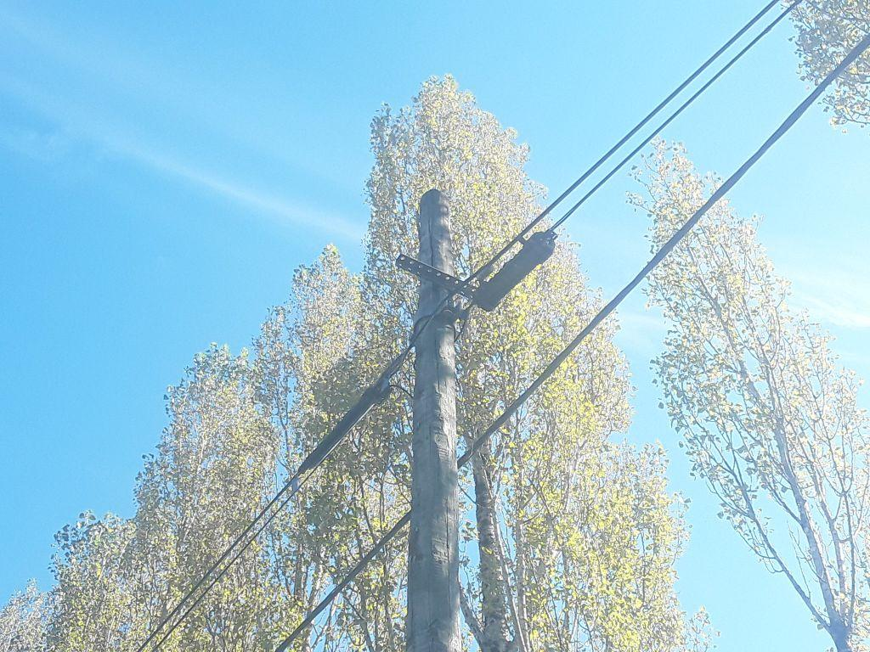
0419679_1.jpg | 0419679_2.jpg
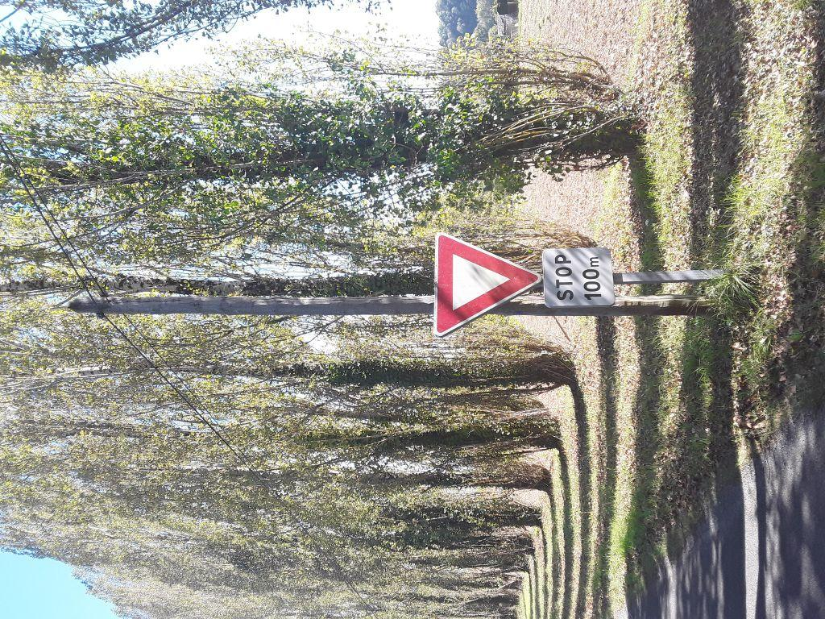 | 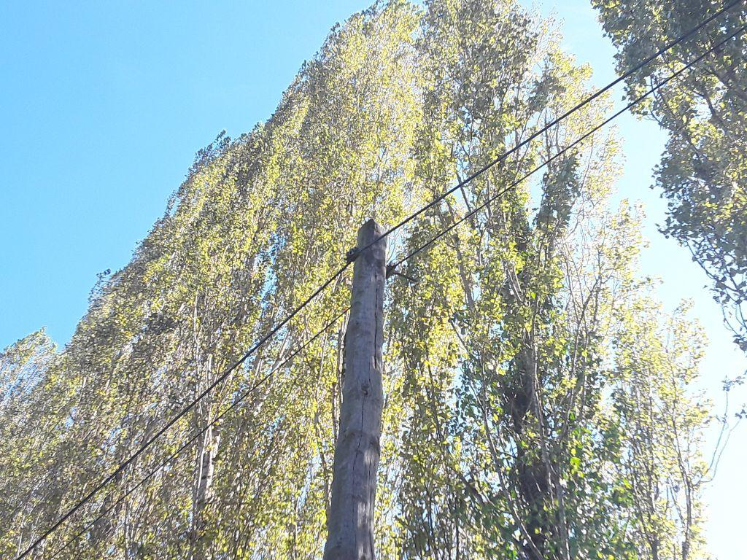
0419680_1.jpg | 0419680_2.jpg

